상품제안서
스카이 필 GaN 65W 5포트 해외여행용 충전어댑터 | 상품코드: S38799

 |  |  |  |  |  |  | 02-713-8555 | www.synergygift.co.kr
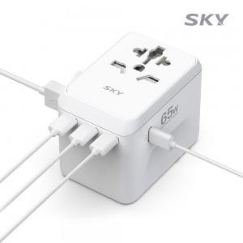 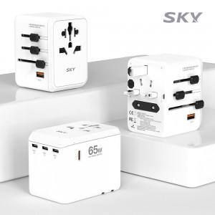 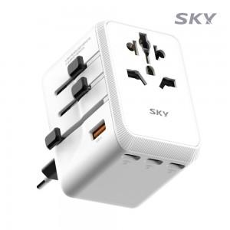

【상세/제작정보】 | <p><span style="font-size: 14pt;">※ 50개 미만 포장지포장 진행시 35,000원(VAT별도) 발생 됩니다.</span></p>

【인쇄/포장옵션】 | 레이저, 풀칼라 / 포장지포장

【공급단가】 | 수량 | 20~ | 50~ | 100~ | 300~ | 500~
*VAT별도 | 단가 | 36,700원 | 34,400원 | 33,500원 | 32,600원 | 32,100원

【상품 URL】 | https://www.synergygift.co.kr:443/src/goods_detail.php?gdno=38799

